Sheet1
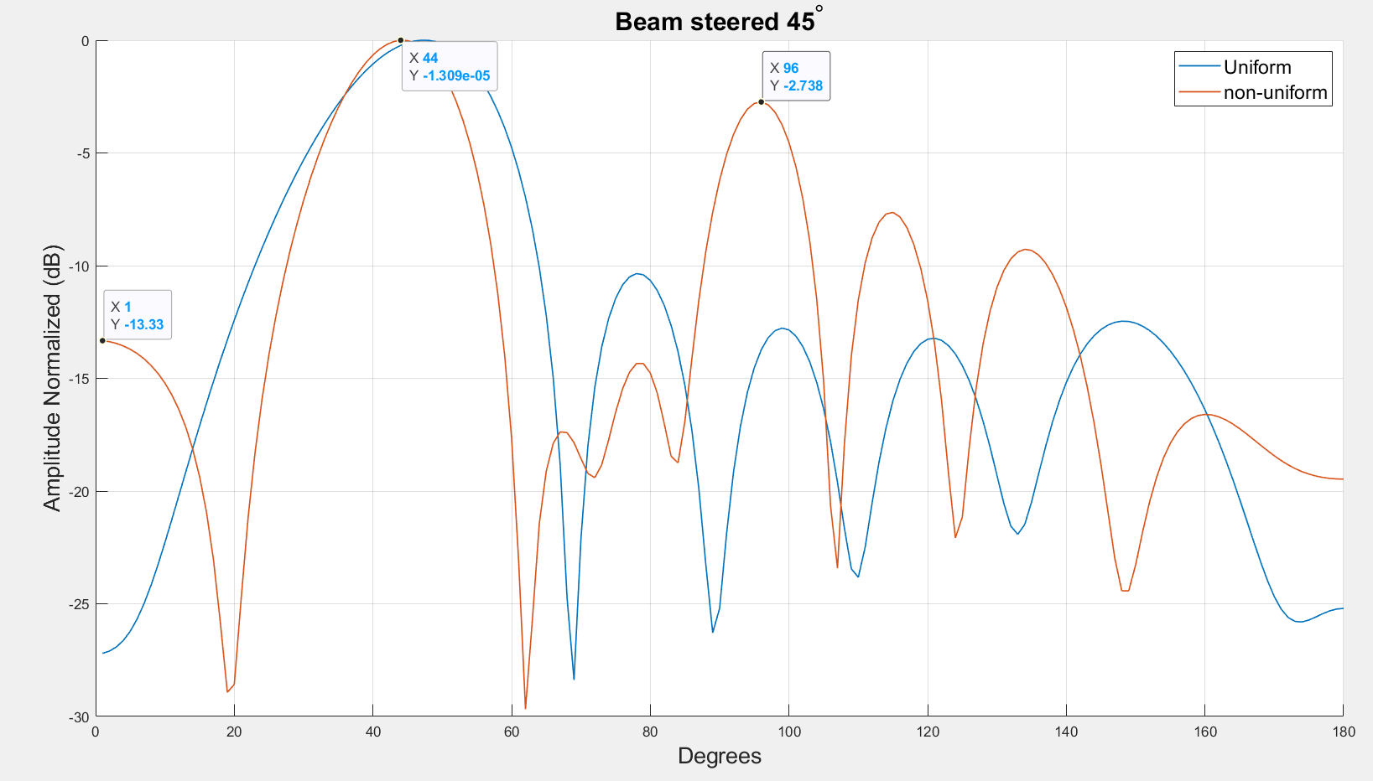
population_total = 500;
crossover_rate = 0.5;
mutation_rate = 0.1;
simulations = 50;
steer = 45;
-10db inner circle
5db outer circle
8 deg from target
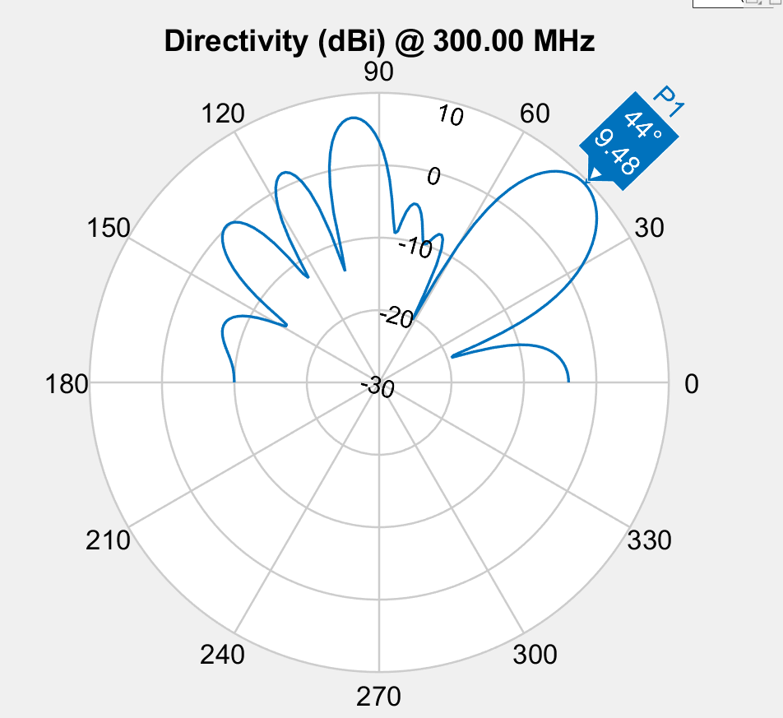

42 | Spacing | 0.981 | 0.388 | 0.839 | 0.388 | 0.981
 | Phase | 93.1 | 187.7 | 65.1 | 209.1 | 136.7 | 233.1
 | Amplitude | 0.823 | 0.931 | 0.934 | 0.599 | 0.943 | 1
Element Spacing
 | S1 | S2 | S3
 | 0.90528620673 | 0.9533604645 | 0.3969303368
 | 0.86385970759 | 0.94218998291 | 0.18170452158
 | 0.86385970759 | 0.94218998291 | 0.18170452158
 | 0.86385970759 | 0.94218998291 | 0.18170452158
 | 0.86385970759 | 0.94218998291 | 0.18170452158
 | 0.98802397268 | 0.34648320654 | 0.83147074385
 | 0.98802397268 | 0.34648320654 | 0.83147074385
 | 0.98802397268 | 0.34648320654 | 0.83147074385
 | 0.98802397268 | 0.34648320654 | 0.83147074385
 | 0.98802397268 | 0.34648320654 | 0.83147074385
 | 0.98802397268 | 0.34648320654 | 0.83147074385
 | 0.965 | 0.346 | 0.831
 | 0.965 | 0.346 | 0.831
 | 0.965 | 0.346 | 0.831
 | 0.965 | 0.346 | 0.831
 | 0.965 | 0.346 | 0.831
 | 0.977 | 0.346 | 0.831
 | 0.977 | 0.346 | 0.847
 | 0.976 | 0.36994588298 | 0.831
 | 0.975 | 0.397 | 0.831
 | 0.976 | 0.372 | 0.878
 | 0.975 | 0.397 | 0.831
 | 0.966 | 0.37 | 0.831
 | 0.966 | 0.37 | 0.831
 | 0.972 | 0.368 | 0.845
 | 0.984 | 0.4246612511 | 0.838
 | 0.984 | 0.4246612511 | 0.838
 | 0.974 | 0.364 | 0.839
 | 0.974 | 0.364 | 0.839
 | 0.981 | 0.356 | 0.839
 | 0.98 | 0.41677105257 | 0.838
 | 0.98 | 0.41677105257 | 0.838
 | 0.98 | 0.41677105257 | 0.838
 | 0.981 | 0.388 | 0.839
 | 0.981 | 0.388 | 0.839
 | 0.981 | 0.388 | 0.839
 | 0.981 | 0.388 | 0.839
 | 0.981 | 0.388 | 0.839
 | 0.981 | 0.388 | 0.839
 | 0.981 | 0.388 | 0.839
 | 0.981 | 0.388 | 0.839
 | 0.978 | 0.374 | 0.835
 | 0.978 | 0.374 | 0.835
 | 0.978 | 0.374 | 0.835
 | 0.978 | 0.374 | 0.835
 | 0.98 | 0.385 | 0.837
 | 0.98 | 0.385 | 0.837
 | 0.98 | 0.385 | 0.837
 | 0.98 | 0.385 | 0.837
 | 0.98 | 0.385 | 0.837
Phase
 | E1 | E2 | E3 | E4 | E5 | E6
 | 76 | 282 | 55 | 273 | 332 | 168
 | 162 | 251 | 132 | 14 | 113 | 277
 | 162 | 251 | 132 | 14 | 113 | 277
 | 162 | 251 | 132 | 14 | 113 | 277
 | 162 | 251 | 132 | 14 | 113 | 277
 | 93.7 | 185 | 70.2 | 217.2 | 152.3 | 228.8
 | 93.7 | 185 | 70.2 | 217.2 | 152.3 | 228.8
 | 93.7 | 185 | 70.2 | 217.2 | 152.3 | 228.8
 | 93.7 | 185 | 70.2 | 217.2 | 152.3 | 228.8
 | 93.7 | 185 | 70.2 | 217.2 | 152.3 | 228.8
 | 93.7 | 185 | 70.2 | 217.2 | 152.3 | 228.8
 | 93.7 | 185 | 70.2 | 217.2 | 152.3 | 228.8
 | 93.7 | 185 | 70.2 | 217.2 | 152.3 | 228.8
 | 93.7 | 185 | 70.2 | 217.2 | 152.3 | 228.8
 | 93.7 | 185 | 70.2 | 217.2 | 152.3 | 228.8
 | 93.7 | 185 | 70.2 | 217.2 | 152.3 | 228.8
 | 93.7 | 185 | 70.2 | 217.2 | 152.3 | 228.8
 | 93.9 | 187.5 | 60.3 | 207.6 | 151.8 | 235.6
 | 94.6 | 191.3 | 58.7 | 217.1 | 143.5 | 228.1
 | 108.3 | 192.9 | 56.2 | 211.6 | 129.5 | 220.7
 | 108.3 | 192.9 | 56.2 | 211.6 | 129.5 | 220.7
 | 101.1 | 190.2 | 58.3 | 209.6 | 140.7 | 228.1
 | 94.8 | 189.3 | 66 | 211.2 | 150.6 | 233.3
 | 94.8 | 189.3 | 66 | 211.2 | 150.6 | 233.3
 | 94.8 | 189.3 | 66 | 211.2 | 150.6 | 233.3
 | 93.9 | 187.5 | 60.3 | 207.6 | 130 | 235.6
 | 93.9 | 187.5 | 60.3 | 207.6 | 130 | 235.6
 | 95.3 | 188.2 | 62.7 | 199.1 | 147.7 | 232.1
 | 94.6 | 187.9 | 61.5 | 203.4 | 138.9 | 233.9
 | 72 | 184.8 | 71.4 | 211.7 | 147 | 232.6
 | 93.1 | 187.7 | 65.1 | 209.1 | 136.7 | 233.1
 | 93.1 | 187.7 | 65.1 | 209.1 | 136.7 | 233.1
 | 93.1 | 187.7 | 65.1 | 209.1 | 136.7 | 233.1
 | 93.1 | 187.7 | 65.1 | 209.1 | 136.7 | 233.1
 | 93.1 | 187.7 | 65.1 | 209.1 | 136.7 | 233.1
 | 93.1 | 187.7 | 65.1 | 209.1 | 136.7 | 233.1
 | 94.7 | 188.6 | 62.6 | 209.8 | 138.3 | 232.8
 | 94.7 | 188.6 | 62.6 | 209.8 | 138.3 | 232.8
 | 94.7 | 188.6 | 62.6 | 209.8 | 138.3 | 232.8
 | 94.7 | 188.6 | 62.6 | 209.8 | 138.3 | 232.8
 | 93.1 | 187.7 | 65.1 | 209.1 | 136.7 | 233.1
 | 93.8 | 192 | 63.3 | 208.1 | 138.1 | 231.4
 | 93.8 | 192 | 63.3 | 208.1 | 138.1 | 231.4
 | 93.8 | 192 | 63.3 | 208.1 | 138.1 | 231.4
 | 93.8 | 192 | 63.3 | 208.1 | 138.1 | 231.4
 | 91.8 | 187.7 | 66.6 | 209.6 | 140.5 | 232.4
 | 91.8 | 187.7 | 66.6 | 209.6 | 140.5 | 232.4
 | 91.8 | 187.7 | 66.6 | 209.6 | 140.5 | 232.4
 | 91.8 | 187.7 | 66.6 | 209.6 | 140.5 | 232.4
 | 91.8 | 187.7 | 66.6 | 209.6 | 140.5 | 232.4
Amplitude Taper
 | E1 | E2 | E3 | E4 | E5 | E6
 | 1 | 1 | 1 | 1 | 1 | 1
 | 1 | 1 | 1 | 1 | 1 | 1
 | 1 | 1 | 1 | 1 | 1 | 1
 | 1 | 1 | 1 | 1 | 1 | 1
 | 1 | 1 | 1 | 1 | 1 | 1
 | 1 | 1 | 0.885 | 1 | 1 | 1
 | 1 | 1 | 0.885 | 1 | 1 | 1
 | 1 | 1 | 0.885 | 1 | 1 | 1
 | 1 | 1 | 0.885 | 1 | 1 | 1
 | 0.944 | 0.939 | 0.972 | 1 | 1 | 1
 | 0.944 | 0.939 | 0.972 | 1 | 1 | 1
 | 0.944 | 0.944 | 0.972 | 0.776 | 1 | 1
 | 0.944 | 0.944 | 0.972 | 0.776 | 1 | 1
 | 0.944 | 0.944 | 0.972 | 0.776 | 1 | 1
 | 0.944 | 0.944 | 0.972 | 0.776 | 1 | 1
 | 0.944 | 0.944 | 0.972 | 0.776 | 1 | 1
 | 0.944 | 0.944 | 0.972 | 0.776 | 1 | 1
 | 0.972 | 0.972 | 0.986 | 0.879 | 1 | 1
 | 0.972 | 0.972 | 0.986 | 0.879 | 1 | 1
 | 0.968 | 0.972 | 0.939 | 0.814 | 0.978 | 1
 | 0.968 | 0.972 | 0.939 | 0.814 | 0.978 | 1
 | 0.968 | 0.972 | 0.939 | 0.814 | 0.978 | 1
 | 0.897 | 0.946 | 0.939 | 0.35350329262 | 0.971 | 1
 | 0.897 | 0.946 | 0.939 | 0.35350329262 | 0.971 | 1
 | 0.897 | 0.946 | 0.939 | 0.35350329262 | 0.971 | 1
 | 0.956 | 0.952 | 0.962 | 0.738 | 0.824 | 1
 | 0.953 | 0.953 | 0.954 | 0.804 | 0.903 | 1
 | 0.823 | 0.919 | 0.938 | 0.462 | 0.956 | 1
 | 0.823 | 0.919 | 0.938 | 0.462 | 0.956 | 1
 | 0.924 | 0.802 | 0.922 | 0.38110913155 | 0.962 | 1
 | 0.905 | 0.96 | 0.952 | 0.764 | 0.873 | 1
 | 0.905 | 0.96 | 0.952 | 0.764 | 0.873 | 1
 | 0.904 | 0.93 | 0.935 | 0.628 | 0.917 | 1
 | 0.81736703362 | 0.93 | 0.932 | 0.625 | 0.933 | 1
 | 0.81736703362 | 0.93 | 0.932 | 0.625 | 0.933 | 1
 | 0.81736703362 | 0.93 | 0.932 | 0.625 | 0.933 | 1
 | 0.771 | 0.938 | 0.94 | 0.579 | 0.949 | 1
 | 0.771 | 0.938 | 0.94 | 0.579 | 0.949 | 1
 | 0.771 | 0.938 | 0.94 | 0.579 | 0.949 | 1
 | 0.771 | 0.938 | 0.94 | 0.579 | 0.949 | 1
 | 0.823 | 0.931 | 0.934 | 0.599 | 0.943 | 1
 | 0.743 | 0.942 | 0.939 | 0.548 | 0.971 | 1
 | 0.743 | 0.942 | 0.939 | 0.548 | 0.971 | 1
 | 0.743 | 0.942 | 0.939 | 0.548 | 0.971 | 1
 | 0.743 | 0.942 | 0.939 | 0.548 | 0.971 | 1
 | 0.83 | 0.931 | 0.938 | 0.539 | 0.96 | 1
 | 0.83 | 0.931 | 0.938 | 0.539 | 0.96 | 1
 | 0.83 | 0.931 | 0.938 | 0.539 | 0.96 | 1
 | 0.83 | 0.931 | 0.938 | 0.539 | 0.96 | 1
 | 0.829 | 0.932 | 0.938 | 0.538 | 0.961 | 1

HPBW
 | 17
 | 17
 | 17
 | 17
 | 17
 | 15
 | 15
 | 15
 | 15
 | 15
 | 15
 | 14
 | 14
 | 14
 | 14
 | 14
 | 14
 | 15
 | 15
 | 15
 | 15
 | 14
 | 13
 | 13
 | 12
 | 14
 | 14
 | 13
 | 13
 | 13
 | 15
 | 15
 | 13
 | 13
 | 13
 | 13
 | 13
 | 13
 | 13
 | 13
 | 13
 | 13
 | 13
 | 13
 | 13
 | 13
 | 13
 | 13
 | 13
 | 13
Fitness
 | -2.6657576193
 | -3.0237898
 | -3.0237898
 | -3.0237898
 | -3.0237898
 | -3.1761804439
 | -3.1761804439
 | -3.1761804439
 | -3.1761804439
 | -3.209395726
 | -3.209395726
 | -3.215511121
 | -3.215511121
 | -3.215511121
 | -3.215511121
 | -3.215511121
 | -3.2522969028
 | -3.3324231637
 | -3.400590728
 | -3.4550519178
 | -3.4620033576
 | -3.4941255278
 | -3.5393202649
 | -3.5393202649
 | -3.5843001556
 | -3.5882625954
 | -3.6069222908
 | -3.6245449323
 | -3.6287424382
 | -3.6780914599
 | -3.6923942195
 | -3.6923942195
 | -3.6942638694
 | -3.7250397444
 | -3.7250397444
 | -3.7250397444
 | -3.7726340403
 | -3.7726340403
 | -3.7726340403
 | -3.7726340403
 | -3.7375467812
 | -3.7777893879
 | -3.7777893879
 | -3.7777893879
 | -3.7777893879
 | -3.7740164111
 | -3.7740164111
 | -3.7740164111
 | -3.7740164111
 | -3.7752138815
Population Fitness
 | 55.844601694
 | 42.722370721
 | 32.585745766
 | 29.950287412
 | 27.725523466
 | 19.854676256
 | 23.844350955
 | 22.412046742
 | 18.13569854
 | 19.047165946
 | 17.361587798
 | 21.944309508
 | 25.16566116
 | 21.867529464
 | 19.809966842
 | 16.80722505
 | 14.142038606
 | 11.046833302
 | 8.1426516791
 | 3.0696956514
 | -0.64129707998
 | -0.39105482646
 | -0.013461256876
 | 0.75241300486
 | -0.32094140536
 | 0.8583415308
 | -1.4491951725
 | -1.0212323426
 | 0.36242030542
 | -0.67257599062
 | -1.9502060892
 | 0.49719234222
 | 0.97057743544
 | -1.3189862493
 | -0.97790570358
 | -1.4285244223
 | 0.43045052233
 | -0.83253316247
 | 0.17499747886
 | -0.8218384009
 | -0.84217881293
 | -1.5009859444
 | -0.87668244391
 | 1.8231417389
 | 1.2096238696
 | -0.66375600375
 | -0.25475835082
 | 0.56929420486
 | -1.9540660202
 | -1.3098884726

